상품제안서
777 쓰리세븐 구급함 손톱깎이세트 | 상품코드: F09344

 |  |  |  |  |  |  | 02-412-0044 | www.easy1.co.kr
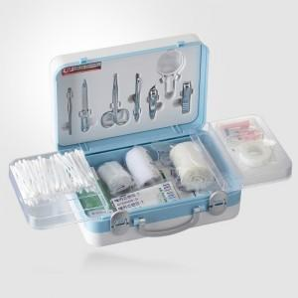

【상세/제작정보】 | -기본수량 미만시 인쇄비 별도금액 추가됩니다.

【인쇄/포장옵션】 | 실크 / 포장지포장

【공급단가】 | 수량 | 30~ | 50~ | 100~ | 300~ | 500~
*VAT별도 | 단가 | 42,200원 | 41,520원 | 40,510원 | 39,490원 | 38,820원

【상품 URL】 | https://dev.easy1.co.kr:443/src/goods_detail.php?gdno=9344

